Tabelle1
Liste Insekten | ca. 6'000 Zeichen (inkl. Leerzeichen)

Diese drei Spalten sind zur Information. Nicht übersetzen!
Bild | Bezeichnung dt. | Bezeichnung lat. | Vorstellung dt | Vorstellung frz. | Vorstellung eng. | Info 1 dt. (Grösse) | Info 1 frz. (Grösse) | Info 1 eng. (Grösse) | Info 2 dt. (Lebensraum) | Info 2 frz. (Lebensraum) | Info 2 eng. (Lebensraum) | Info 3 dt (Besonderes) | Info 3 frz. (Besonderes) | Info 3 eng. (Besonderes) | Info 4 dt. (Nahrung) | Info 4 frz. (Nahrung) | Info 4 eng. (Nahrung)
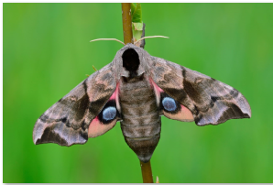 | Abendpfauenauge | Smerinthus ocellata | Ich bin ein Abendpfauenauge. | Je suis un Sphinx demi-paon. | I am an eyed hawkmoth. | Ich gehöre zur Ordnung der Schmetterlinge und habe eine Flügelspannweite von 6 bis 9 Zentimetern. | J’appartiens à l’ordre des Lépidoptères et mes ailes ont une envergure de 6 à 9 centimètres. | I belong to the Lepidoptera order of insects and have a wingspan of 6 to 9 centimetres. | Du findest mich von Mai bis Juli in Wäldern und an Gewässern, manchmal auch in Parks und Gärten. | Tu me trouveras de mai à juillet dans des forêts et au bord de cours d’eau, parfois aussi dans des parcs et des jardins. | From May to July you can find me in forests and near water, and sometimes in parks and gardens. | Die zwei blauen Punkte auf meinen Flügeln sehen aus wie Augen. Damit schrecke ich Feinde ab. | Les deux points bleus sur mes ailes ressemblent à des yeux. C’est pour faire peur à mes ennemis. | Two blue dots on my wings look like eyes. They help me scare off my enemies. | Ich ernähre mich von Nektar und Pflanzensäften, mag aber auch den Saft von überreifen Früchten. | Je me nourris du nectar et de la sève des plantes, mais j’aime aussi le jus des fruits blets. | I feed on nectar and the sap of plants but also like to drink the juice of overripe fruit.
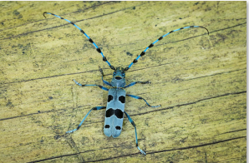 | Alpenbock | Rosalia alpina | Ich bin ein Alpenbock. | Je suis une Rosalie des Alpes. | I am an Alpine longhorn beetle. | Ich gehöre zur Ordnung der Käfer und bin 18 bis 38 Millimeter lang. | J’appartiens à l’ordre des Coléoptères et je mesure 18 à 38 millimètres. | I belong to the Coleoptera order of insects and am 18 to 38 millimetres long. | Du findest mich von Juni bis September auf Laubbäumen, mit Vorliebe auf einzeln stehenden Buchen. | Tu me trouveras de juin à septembre sur des feuillus, et de préférence des hêtres isolés. | From June to September you can find me on broadleaf trees, preferably on solitary beech trees. | Ich bin eine stark bedrohte Art und stehe unter Schutz. In der Schweiz komme ich nur noch im Jura, im Wallis, im Tessin und im Churer Rheintal vor. | Je suis une espèce très menacée et protégée. En Suisse, on ne me trouve plus que dans le Jura, en Valais, au Tessin et dans le Rheintal grison. | My species is critically endangered and protected. In Switzerland I can only be found in the Jura, Valais and Ticino regions and in the Chur Rhine Valley. | Ich ernähre mich von Blättern und vom Holz von Buchen. | Je me nourris de feuilles et du bois des hêtres. | I feed on leaves and the wood of beech trees.
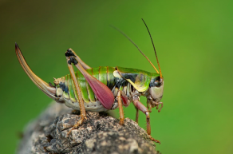 | Alpenschrecke | Anonconotus alpinus | Ich bin eine Alpenschrecke. | Je suis une Decticelle montagnarde. | I am a bush cricket of the species Anonconotus alpinus. | Ich gehöre zur Ordnung der Heuschrecken und bin 16 bis 23 Millimeter lang. | J’appartiens à l’ordre des Orthoptères et je mesure 16 à 23 millimètres. | I belong to the Orthoptera order of insects and am 16 to 23 millimetres long. | Du findest mich von Juli bis Oktober in den Alpen (bis 2300 m ü. M.), am liebsten im niedrigen Gras oder auf Kies. | Tu me trouveras de juillet à octobre dans les Alpes (jusqu’à 2300 m d’altitude), de préférence dans des herbes rases ou sur du gravier. | From July to October you can find me in the Alps (up to 2,300 m above sea level), preferably in low grass or on gravel. | Wenn die Sonne scheint, singe ich – aber so hoch, dass ihr Menschen es kaum hören könnt. | Quand le soleil brille, je chante, mais si haut que les humains ne m’entendent presque pas. | When the sun shines, I like to sing, but at such a high pitch that humans can barely hear me. | Ich ernähre mich von Pflanzen, jage aber auch andere Insekten. | Je me nourris de plantes, mais je chasse aussi d’autres insectes. | I mainly feed on plants, but I also hunt other insects.
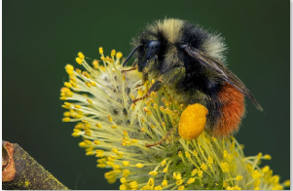 | Berglandhummel | Bombus monticola | Ich bin eine Berglandhummel. | Je suis un Bourdon montagnard. | I am a bilberry bumblebee. | Ich gehöre zur Ordnung der Hautflügler und bin 9 bis 16 Millimeter lang. | J’appartiens à l’ordre des Hyménoptères et je mesure 9 à 16 millimètres. | I belong to the Hymenoptera order of insects and am 9 to 16 millimetres long. | Du findest mich von April bis September in den Alpen (bis 3200 m ü. M.). | Tu me trouveras d’avril à septembre dans les Alpes (jusqu’à 3200 m d’altitude). | From April to September you can find me in the Alps (up to 3,200 m above sea level). | Ich lebe in Völkern von etwa 50 bis 120 Tieren. Es gibt Arbeiterinnen, Drohnen und eine Königin, wie bei den Honigbienen. | Je vis dans des colonies de 50 à 120 individus. Il y a parmi nous des ouvriers, des faux bourdons et une reine, comme chez les abeilles. | I live in a colony of about 50 to 120 individuals. We have workers, drones and a queen, just like the honeybees. | Ich ernähre mich von Nektar und bin wichtig für die Bestäubung von Pflanzen. | Je me nourris de nectar et suis un pollinisateur important pour les plantes. | I feed on nectar and am an important pollinator of plants.
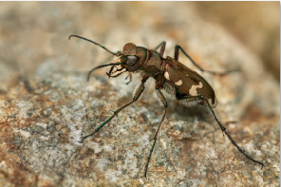 | Berg-Sandlaufkäfer | Cicindela sylvicola | Ich bin ein Berg-Sandlaufkäfer. | Je suis une Cicindèle des bois. | I am a ground beetle of the species Cicindela sylvicola. | Ich gehöre zur Ordnung der Käfer und bin 12 bis 17 Millimeter lang. | J’appartiens à l’ordre des Coléoptères et je mesure 12 à 17 millimètres. | I belong to the Coleoptera order of insects and am 12 to 17 millimetres long. | Du findest mich von April bis August auf trockenen, lehmigen Böden, in Kiesgruben und Steinbrüchen, oft in bergiger Gegend. | Tu me trouveras d’avril à août sur des sols argileux, secs, dans des carrières de gravier et de pierre, souvent à la montagne. | From April to August you can find me on dry, loamy soils, in gravel pits and stone quarries, often in mountainous regions. | Ich heisse zwar Laufkäfer, kann aber auch sehr gut fliegen. | Je marche vite, mais sais aussi très bien voler. | While I am known as a ground beetle, I am also very comfortable flying. | Ich bin ein Jäger und ernähre mich von Insekten. | Je suis un chasseur et me nourris d’insectes. | I am a hunter and feed on insects.
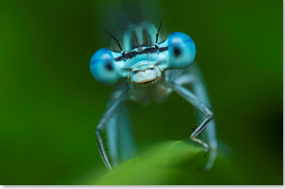 | Blaue Federlibelle | Platycnemis pennipes | Ich bin eine Blaue Federlibelle. | Je suis un Agrion à larges pattes. | I am a white-legged damselfly. | Ich gehöre zur Ordnung der Libellen, bin etwa 3,5 Zentimeter lang und habe eine Flügelspannweite von 4,5 Zentimetern. | J’appartiens à l’ordre des Odonates, je mesure environ 3,5 centimètres et mes ailes ont une envergure de 4,5 centimètres. | I belong to the Odonata order of insects, am approximately 3.5 centimetres long and have a wingspan of 4.5 centimetres. | Du findest mich von Mai bis September am Ufer von stehenden und langsam fliessenden Gewässern. | Tu me trouveras de mai à septembre au bord d’eaux stagnantes ou coulant lentement. | From May to September you can find me on the banks of stagnant or slow-flowing water courses. | Nachdem ich aus der Larve geschlüpft bin, lebe ich etwa fünf Wochen lang. | Une fois sorti de ma larve, je vis environ cinq semaines. | After emerging from the larval stage, I live for about five weeks. | Ich bin eine Jägerin und ernähre mich von Insekten, die kleiner sind als ich. | Je suis un chasseur et me nourris d’insectes plus petits que moi. | I am a hunter and feed on insects that are smaller than me.
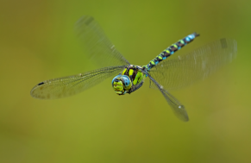 | Blaugrüne Mosaikjungfer | Aeshna cyanea | Ich bin eine Blaugrüne Mosaikjungfer. | Je suis une Æschne bleue. | I am a southern hawker. | Ich gehöre zur Ordnung der Libellen, bin 7 bis 8 Zentimeter lang und habe eine Flügelspannweite von bis zu 11 Zentimetern. | J’appartiens à l’ordre des Odonates, je mesure 7 à 8 centimètres et mes ailes ont une envergure pouvant atteindre 11 centimètres. | I belong to the Odonata order of insects, am 7 to 8 centimetres long and have a wingspan of up to 11 centimetres. | Du findest mich von Juli bis Oktober an stehenden und langsam fliessenden Gewässern. | Tu me trouveras de juillet à octobre au bord d’eaux stagnantes ou coulant lentement. | From July to October you can find me on the banks of stagnant or slow-flowing water courses. | Ich gehöre zu den häufigsten Grosslibellen in Europa. | Je suis une des libellules les plus répandues en Europe. | I am one of the most common dragonflies in Europe. | Ich ernähre mich von Insekten und unternehme ausgedehnte Jagdflüge. | Je me nourris d’insectes et j’entreprends de longs vols pour chasser. | I feed on insects and go on long flights to hunt my prey.
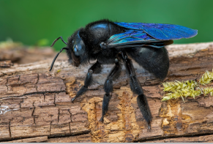 | Blauschwarze Holzbiene | Xylocopa violacea | Ich bin eine Blauschwarze Holzbiene. | Je suis une Abeille charpentière. | I am a violet carpenter bee. | Ich gehöre zur Ordnung der Hautflügler und bin 20 bis 28 Millimeter lang und ganz dunkel. | J’appartiens à l’ordre des Hyménoptères, je mesure 20 à 28 millimètres et je suis très foncé. | I belong to the Hymenoptera order of insects, am 20 to 28 millimetres long and very dark in colour. | Du findest mich von März bis August an sonnigen Standorten an den Rändern von menschlichen Siedlungen. | Tu me trouveras de mars à août à des endroits ensoleillés en bordure de zones habitées. | From March to August you can find me in sunny locations on the edges of human settlements. | Als Einsiedlerbiene lebe ich nicht in einem Bienenvolk, sondern niste alleine in abgestorbenem Holz. | En tant qu’ermite, je ne vis pas dans une colonie, mais niche seule dans du bois mort. | As a solitary bee I do not live in a colony but build my nest alone in dead wood. | Ich ernähre mich von Nektar und Pollen und bin wichtig für die Bestäubung der Blüten. | Je me nourris de nectar et de pollen et joue un rôle important pour la pollinisation des fleurs. | I feed on nectar and pollen and am an important pollinator of flowers.
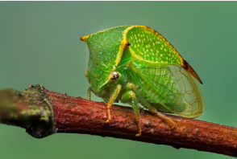 | Büffelzirpe | Stictocephala bisonia | Ich bin eine Büffelzirpe. | Je suis une Cicadelle bison. | I am a buffalo treehopper. | Ich gehöre zur Ordnung der Zikaden und bin 6 bis 9 Millimeter lang. | J’appartiens à l’ordre des Hémiptères et je mesure 6 à 9 millimètres. | I belong to the Hemiptera order of insects and am 6 to 9 millimetres long. | Du findest mich von Juli bis Oktober an Flüssen, Bächen und Gräben im hohen Gras und in Gebüschen. | Tu me trouveras de juillet à octobre au bord de rivières ou de ruisseaux, dans des fossés entourés d’herbes hautes et des buissons. | From July to October you can find me near rivers, streams and ditches in high grass and in shrubs. | Ich wurde nach 1900 von Nordamerika nach Europa eingeschleppt. Inzwischen bin ich hier heimisch. | J’ai été importée d’Amérique du Nord en Europe après 1900. Je suis aujourd’hui une espèce indigène. | I was introduced to Europe from North America sometime after 1900. I have now become a native species here. | Ich ernähre mich von unterschiedlichen Pflanzensäften. | Je me nourris de la sève de différentes plantes. | I feed on the sap of various plants.
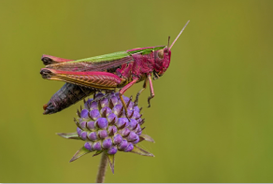 | Bunter Grashüpfer | Omecestus viridulus | Ich bin ein Bunter Grashüpfer. | Je suis un Criquet verdelet. | I am a common green grasshopper. | Ich gehöre zur Ordnung der Heuschrecken und bin 13 bis 24 Millimeter lang. | J’appartiens à l’ordre des Orthoptères et je mesure 13 à 24 millimètres. | I belong to the Orthoptera order of insects and am 13 to 24 millimetres long. | Du findest mich von Juni bis September, in warmen Jahren auch bis November, auf offenen Wiesen und in Mooren. | Tu me trouveras de juin à septembre, et même novembre les années chaudes, dans les prairies ouvertes et les marais. | From June to September, and in warmer years until November, you can find me in open meadows and marshes. | Ich bin in Mitteleuropa häufig anzutreffen. Meine Färbung ist spektakulär, findest du nicht? | Je suis répandue en Europe centrale. Ma couleur est spectaculaire, non? | I am common in Central Europe. My colouration is spectacular, don’t you think? | Ich ernähre mich vorwiegend von Gräsern. | Je me nourris principalement d’herbes. | I feed mainly on grasses.
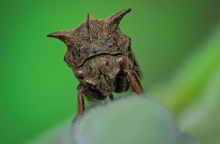 | Dornzikade | Centrotus cornutus | Ich bin eine Dornzikade. | Je suis un Demi-diable. | I am a thorn-hopper. | Ich gehöre zur Ordnung der Zikaden und bin 7 bis 10 Millimeter lang. | J’appartiens à l’ordre des Hémiptères et je mesure 7 à 10 millimètres. | I belong to the Hemiptera order of insects and am 7 to 10 millimetres long. | Du findest mich von Mai bis August in Gebüschen und niedrigen Bäumen. | Tu me trouveras de mai à août dans des buissons et de petits arbres. | From May to August you can find me in shrubs and low trees. | Ich gehöre zur Familie der Buckelzirpen. Weltweit sind von uns bis jetzt 3200 Arten bekannt. Ihr habt aber noch nicht alle entdeckt. | Je fais partie de la famille des membracides. Il en existe à notre connaissance 3200 sortes dans le monde. Mais il en reste à découvrir. | I am a member of the Membracidae family of treehoppers. So far, 3,200 species are known worldwide. However, not all of us have yet been discovered. | Ich ernähre mich von unterschiedlichen Pflanzensäften. | Je me nourris de la sève de différentes plantes. | I feed on the sap of various plants.
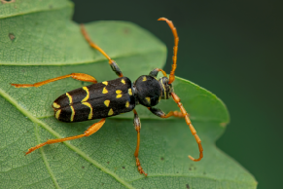 | Eichenwidderbock | Plagionotus arcuatus | Ich bin ein Eichenwidderbock. | Je suis un Clyte arqué. | I am a beetle of the species Plagionotus arcuatus. | Ich gehöre zur Ordnung der Käfer und bin 8 bis 20 Millimeter lang. | J’appartiens à l’ordre des Coléoptères et je mesure 8 à 20 millimètres. | I belong to the Coleoptera order of insects and am 8 to 20 millimetres long. | Du findest mich von Mai bis Juni in Laubwäldern, mit Vorliebe auf Eichen. | Tu me trouveras de mai à juin dans les forêts de feuillus, avec une préférence pour les chênes. | From May to June you can find me in deciduous forests, preferably in oak trees. | Ich sehe ein bisschen aus wie eine Wespe. Das schützt mich vor Feinden. | Je ressemble un peu à une guêpe. Ça me protège de mes ennemis. | I look a little bit like a wasp. This helps to protect me from my enemies. | Ich ernähre mich von Blättern und Rinde. | Je me nourris de feuilles et d’écorces. | I feed on leaves and tree bark.
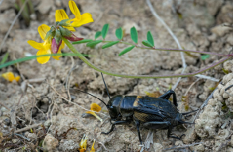 | Feldgrille | Gryllus campestris | Ich bin eine Feldgrille. | Je suis un Grill champêtre. | I am a field cricket. | Ich gehöre zur Ordnung der Heuschrecken und bin 20 bis 26 Millimeter lang. | J’appartiens à l’ordre des Orthoptères et je mesure 20 à 26 millimètres. | I belong to the Orthoptera order of insects and am 20 to 26 millimetres long. | Du findest mich von Mai bis Juni auf trockener Erde, wo ich in kleinen Erdhöhlen lebe. | Tu me trouveras de mai à juin sur des sols secs, où je vis dans de petits terriers. | From May to June you can find me on dry soil, where I live in a small burrow. | Ich kann nicht fliegen und springe nur selten, aber ich bin eine gute Läuferin. | Je ne peux pas voler et ne saute que rarement, mais je suis un bon marcheur. | I am flightless and rarely hop, but I am a very good runner. | Ich ernähre mich von Pflanzenteilen und kleinen Insekten. | Je me nourris de bouts de plantes et de petits insectes. | I feed on plant matter and small insects.
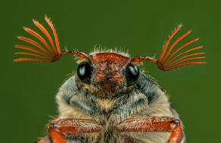 | Feldmaikäfer | Melolontha melolontha | Ich bin ein Feldmaikäfer. | Je suis un Hanneton commun. | I am a common cockchafer. | Ich gehöre zur Ordnung der Käfer und bin 2 bis 3 Zentimeter lang. | J’appartiens à l’ordre des Coléoptères et je mesure 2 à 3 centimètres. | I belong to the Coleoptera order of insects and am 20 to 30 millimetres long. | Du findest mich von Mai bis Juni im offenen Feld und an Waldrändern. | Tu me trouveras de mai à juin dans des champs et en bordure de forêt. | From May to June you can find me in open spaces and on the edge of the forest. | Meistens fliege ich erst in der Abenddämmerung. | Le plus souvent, je ne vole qu’à la tombée du jour. | I do not usually fly around until dusk. | Ich ernähre mich von Blättern von Eichen, Buchen und Obstbäumen. | Je me nourris de feuilles de chêne, de hêtre et d’arbres fruitiers. | I feed on the leaves of oak, beech and fruit trees.
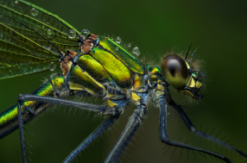 | Gebänderte Prachtlibelle | Calopteryx splendens | Ich bin eine Gebänderte Prachtlibelle. | Je suis un Caloptéryx éclatant. | I am a banded demoiselle. | Ich gehöre zur Ordnung der Libellen, bin etwa 5 Zentimeter lang und habe eine Flügelspannweite von etwa 7 Zentimetern. | J’appartiens à l’ordre des Odonates, je mesure environ 5 centimètres et mes ailes ont une envergure d’environ 7 centimètres. | I belong to the Odonata order of insects, am approximately 5 centimetres long and have a wingspan of around 7 centimetres. | Du findest mich von Mai bis September an sonnigen, krautreichen Ufern von Bächen und Flüssen. | Tu me trouveras de mai à septembre sur les bords ensoleillés et herbacés des ruisseaux et des rivières. | From May to September you can find me on sunny, herbaceous banks of streams and rivers. | Im Jahr 2008 war ich das Tier des Jahres in der Schweiz. | J’ai été couronné animal de l’année 2008 en Suisse. | In 2008 I was declared Swiss Animal of the Year. | Ich bin eine Jägerin und ernähre mich von Insekten. | Je suis un chasseur et me nourris d’insectes. | I am a hunter and feed on insects.
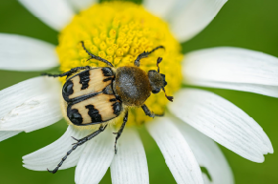 | Gebänderter Pinselkäfer | Trichius fasciatus | Ich bin ein Gebänderter Pinselkäfer. | Je suis une Trichie fasciée. | I am a Eurasian bee beetle. | Ich gehöre zur Ordnung der Käfer und bin 9 bis 12 Millimeter lang. | J’appartiens à l’ordre des Coléoptères et je mesure 9 à 12 millimètres. | I belong to the Coleoptera order of insects and am 9 to 12 millimetres long. | Du findest mich von Juni bis Juli, vorwiegend auf Waldwiesen und an Waldrändern im Berggebiet. | Tu me trouveras en juin et juillet, principalement dans des clairières et en bordure de forêt à la montagne. | From June to July you can mainly find me in glades and on the edge of the forest in mountainous regions. | Durch die gelb-weisse Behaarung am Körper sehe ich ein wenig aus wie eine Hummel. Das schützt mich vor Feinden. | Les poils blanc-jaune de mon corps me font ressembler à un bourdon. Ça me protège de mes ennemis. | The yellow and white hairs on my body make me look a little like a bumblebee. This helps to protect me from my enemies. | Ich ernähre mich von Blütensaft und kleinen Insekten. | Je me nourris de la sève des fleurs et de petits insectes. | I feed on the sap of flowers and on small insects.
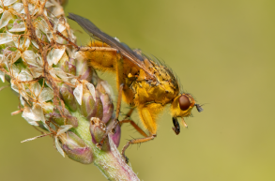 | Gelbe Dungfliege | Scathophaga stercoraria | Ich bin eine Gelbe Dungfliege. | Je suis un Scatophage du fumier. | I am a yellow dung fly. | Ich gehöre zur Ordnung der Zweiflügler und bin 6 bis 12 Millimeter lang. | J’appartiens à l’ordre des Diptères et je mesure 6 à 12 millimètres. | I belong to the Diptera order of insects and am 6 to 12 millimetres long. | Du findest mich von April bis Oktober in ländlichen Gebieten, vor allem in der Nähe von Kuhweiden. | Tu me trouveras d’avril à octobre dans les régions rurales, essentiellement près des pâturages des vaches. | From April to October you can find me in rural areas, mainly near cow pastures. | Ich sitze oft auf Kuhfladen und helfe mit, diese abzubauen. Das ist eben auch wichtig. | Je m’installe souvent sur les bouses de vache et aide à leur décomposition. C’est une tâche importante. | I often sit on cowpats and help to break them down. This is an important job too. | Ich ernähre mich von Pollen und Nektar, jage aber auch kleinere Insekten. | Je me nourris de pollen et de nectar, mais je chasse aussi les petits insectes. | I feed on pollen and nectar but also like to hunt small insects.
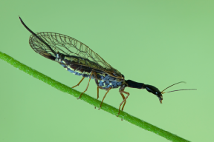 | Gelbfüssige Kamelhalsfliege | Dichrostigma flavipes | Ich bin eine Gelbfüssige Kamelhalsfliege. | Je suis une Dichrostigma flavipes. | I am a snakefly of the species Dichrostigma flavipes. | Ich gehöre zur Ordnung der Kamelhalsfliegen und bin 8 bis 20 Millimeter lang. | J’appartiens à l’ordre des Raphidioptères et je mesure 8 à 20 millimètres. | I belong to the Raphidioptera order of insects and am 8 to 20 millimetres long. | Du findest mich von Mai bis Juli in Wäldern und Lichtungen an trockener Lage. | Tu me trouveras de mai à juillet dans des forêts et des clairières, dans des endroits secs. | From May to July you can find me in forests and forest clearings in dry locations. | Es gibt auf der Erde rund 250 verschiedene Kamelhalsfliegen. 16 davon kommen in Mitteleuropa vor. | Il existe environ 250 raphidioptères différents sur Terre. On en trouve 16 en Europe centrale. | There are some 250 different species of snakefly in the world. Only 16 can be found in Central Europe. | Ich fresse andere Insekten, vor allem Blattläuse. | Je mange d’autres insectes, prinicpalement des pucerons. | I feed on other insects, mainly on greenfly.
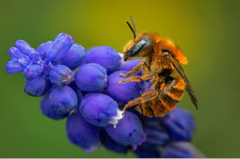 | Goldene Schneckenhaus-Mauerbiene | Osmia aurulenta | Ich bin eine Goldene Schneckenhausbiene. | Je suis une Osmia aurulenta. | I am a mason bee of the species Osmia aurulenta. | Ich gehöre zur Ordnung der Hautflügler und bin 8 bis 10 Millimeter lang. | J’appartiens à l’ordre des Hyménoptères et je mesure 8 à 10 millimètres. | I belong to the Hymenoptera order of insects and am 8 to 10 millimetres long. | Du findest mich von März bis August an Waldrändern, Kalkfelswänden und Wiesen. | Tu me trouveras de mars à août en bordure de forêt, sur des parois calcaires et dans des prairies. | From March to August you can find me on the edges of forests, on limestone cliff walls and in meadows. | Ich bin eine Einsiedlerbiene. Im Sommer suche ich ein leeres Schneckenhaus, baue darin ein Nest aus zerkauten Pflanzenteilen und lege ein Ei hinein. | Je suis un ermite. L’été, je cherche une coquille d’escargot vide, j’y fais mon nid à base d’herbes mâchées et j’y ponds un œuf. | I am a solitary bee. In the summer I try to find an empty snail shell where I can build my nest from chewed-up plant matter and then lay an egg in it. | Ich ernähre mich von Nektar und Pollen von sechs Pflanzenarten, vor allem von Schmetterlings- und Lippenblütlern. | Je me nourris du nectar et du pollen de six sortes de plantes, essentiellement des faboidées et des lamiacées. | I feed on the nectar and pollen of six different plant species, mainly Faboideae and Lamiaceae.
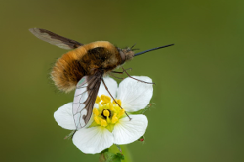 | Grosser Wollschweber | Bombylius major | Ich bin ein Grosser Wollschweber. | Je suis un Grand bombyle. | I am a large bee-fly. | Ich gehöre zur Ordnung der Zweiflügler und bin 8 bis 12 Millimeter lang. | J’appartiens à l’ordre des Diptères et je mesure 8 à 12 millimètres. | I belong to the Diptera order of insects and am 8 to 12 millimetres long. | Du findest mich von April bis Juni an Weg- und Waldrändern, auf Lichtungen und Wiesen, manchmal auch in Gärten. | Tu me trouveras d’avril à juin en bordure de chemins et de forêts, dans des clairières et des prairies, parfois aussi dans des jardins. | From April to June you can find me on the edges of forests and paths, in forest clearings and meadows and sometimes in gardens too. | Ich sehe zwar ein wenig aus wie eine Hummel, gehöre aber zu den Fliegen. | Je ressemble un peu à un bourdon, mais je compte au nombre des mouches. | I look a little bit like a bumblebee but I am actually a type of fly. | Ich ernähre mich von Nektar, den ich mit meinem langen Rüssel aus den Blüten sauge. | Je me nourris de nectar que j’aspire des fleurs à l’aide de ma longue trompe. | I feed on nectar by inserting my long proboscis into the flowers.
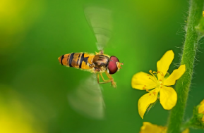 | Hainschwebfliege | Episyrphus balteatus | Ich bin eine Hainschwebfliege. | Je suis un Syrphe ceinturé. | I am a marmalade hoverfly. | Ich gehöre zur Ordnung der Zweiflügler und bin 7 bis 12 Millimeter lang. | J’appartiens à l’ordre des Diptères et je mesure 7 à 12 millimètres. | I belong to the Diptera order of insects and am 7 to 12 millimetres long. | Du findest mich von März bis Oktober überall, wo es Blumen hat. | Tu me trouveras de mars à octobre partout où il y a des fleurs. | From March to October you can find me wherever there are flowers. | Ich bin ein Wanderinsekt. Im Frühling ziehe ich gegen Norden, im Herbst gegen Süden. Dabei überquere ich sogar Alpenpässe. | Je suis un insecte migrateur. Au printemps, je pars vers le nord, l’automne, je reviens vers le sud. Je franchis même des cols alpins. | I am a migratory insect. In the spring I migrate northwards, in the autumn I go back south. I even cross Alpine passes. | Ich ernähre mich von Nektar und Pollen und bin wichtig für die Bestäubung. Als Larve fresse ich massenhaft Blattläuse. | Je me nourris de nectar et de pollen et je joue un rôle important dans la pollinisation. Au stade larvaire, je mange des quantités de pucerons. | I feed on nectar and pollen and am an important pollinator of flowers. In my larval stage I eat copious amounts of greenfly.
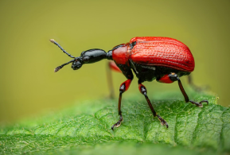 | Haselblattroller | Apoderus coryli | Ich bin ein Haselblattroller. | Je suis un Apodère du noisetier. | I am a hazel-leaf roller weevil. | Ich gehöre zur Ordnung der Käfer und bin 6 bis 8 Millimeter lang. | J’appartiens à l’ordre des Coléoptères et je mesure 6 à 8 millimètres. | I belong to the Coleoptera order of insects and am 6 to 8 millimetres long. | Du findest mich von Mai bis September auf Haselnusssträuchern, manchmal auch auf anderen Laubbäumen. | Tu me trouveras de mai à septembre sur des noisetiers, parfois aussi sur d’autres feuillus. | From May to September you can find me on hazelnut trees and sometimes in other broadleaf trees. | Zur Eiablage wickle ich ein Haselblatt zu einem Röllchen zusammen und lege ein bis zwei Eier in dieses Nest. | Pour pondre mes œufs, j’enroule une feuille de noisetier et dépose un à deux œufs dans ce nid. | I make a nest by rolling a hazel leaf into a small cigar-shaped roll and then lay one or two eggs into it. | Ich ernähre mich von den Blättern des Haselstrauchs. | Je me nourris de feuilles de noisetier. | I feed on the leaves of hazelnut trees.
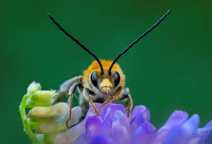 | Juni-Langhornbiene | Eucera longicornis | Ich bin eine Juni-Langhornbiene. | Je suis un Eucère à longues antennes. | I am a long-horned bee of the species Eucera longicornis. | Ich gehöre zur Ordnung der Hautflügler und bin 12 bis 15 Millimeter lang. | J’appartiens à l’ordre des Hyménoptères et je mesure 12 à 15 millimètres. | I belong to the Hymenoptera order of insects and am 12 to 15 millimetres long. | Du findest mich von April bis August in Wiesen und Gebüschen an warmer Lage. | Tu me trouveras d’avril à août dans des prairies et des buissons, à des endroits chauds. | From April to August you can find me in meadows and shrubs in warm locations. | Wie die meisten Wildbienen, lebe ich als Einzelgängerin. Die langen Dinger auf meinem Kopf sind nicht Hörner, sondern Fühler. | Comme la plupart des abeilles sauvages, je suis un solitaire. Les longs trucs sur mon corps ne sont pas des cornes, mais des antennes. | Like most wild bees I am a solitary insect. The long appendages on my head are not horns but antennae. | Ich ernähre mich von Pollen, am liebsten von Schmetterlingsblütlern. Ich bin wichtig für die Bestäubung. | Je me nourris de pollen, de préférence de faboidées. Je suis important pour la pollinisation. | I feed on pollen, preferably of Faboideae. I am an important pollinator.
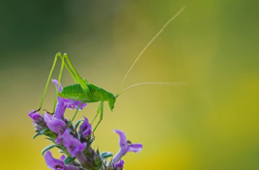 | Punktierte Zartschrecke | Leptophyes punctatissima | Ich bin eine Punktierte Zartschrecke. | Je suis une Leptophye ponctuée. | I am a speckled bush cricket. | Ich gehöre zur Ordnung der Heuschrecken und bin 10 bis 18 Millimeter lang. | J’appartiens à l’ordre des Orthoptères et je mesure 10 à 18 millimètres. | I belong to the Orthoptera order of insects and am 10 to 18 millimetres long. | Du findest mich von Juli bis September an Waldrändern, in Gebüschen und Gärten. | Tu me trouveras de juillet à septembre en bordure de forêt, dans les buissons et les jardins. | From July to September you can find me on the edges of forests, in shrubs and in gardens. | Die Fühler auf meinem Kopf können bis zu viermal so lang werden wie mein Körper. Elegant, nicht? | Mes antennes peuvent être quatre fois plus longues que mon corps. Élégant, non? | The antennae on my head can be four times as long as my body. Very elegant, aren’t they? | Ich ernähre mich von Blättern von Laubbäumen, Rosen und Himbeeren. | Je me nourris des feuilles d’arbres feuillus, de roses et de framboises. | I feed on the leaves of deciduous trees, roses and raspberries.
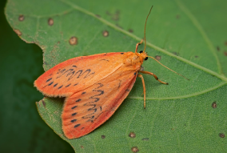 | Rosen-Flechtenbärchen | Miltochrista miniata | Ich bin ein Rosen-Flechtenbärchen. | Je suis une Rosette. | I am a rosy footman. | Ich gehöre zur Ordnung der Schmetterlinge und habe eine Flügelspannweite von 23 bis 27 Millimetern. | J’appartiens à l’ordre des Lépidoptères et mes ailes ont une envergure de 23 à 27 millimètres. | I belong to the Lepidoptera order of insects and have a wingspan of 23 to 27 millimetres. | Du findest mich von Juni bis August in feuchtwarmen Waldgebieten. | Tu me trouveras de juin à août dans des forêts chaudes et humides. | From June to August you can find me in warm and humid forest areas. | Als Nachtfalter fliege ich meistens, wenn es dunkel ist. Deshalb fällt euch Menschen auch kaum auf, wie chic ich aussehe. | Papillon de nuit, je vole le plus souvent quand il fait sombre. C’est pourquoi vous les humains ne voyez pas comme je suis chic. | As a moth, I usually fly around in the dark. That is why humans rarely realise how pretty I am. | Ich ernähre mich von Nektar und Pflanzensäften, mag aber auch den Saft von überreifen Früchten. | Je me nourris de nectar et de sève, j’aime aussi les fruits blets. | I feed on nectar and the sap of plants, but I also like the juice of overripe fruit.
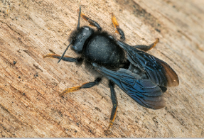 | Schwarze Mörtelbiene | Megachile parietina | Ich bin eine Schwarze Mörtelbiene. | Je suis une Abeille maçonne à poils roux. | I am a bee of the species Megachile parietina. | Ich gehöre zur Ordnung der Hautflügler und bin 14 bis 18 Millimeter lang. | J’appartiens à l’ordre des Hyménoptères et je mesure 14 à 18 millimètres. | I belong to the Hymenoptera order of insects and am 14 to 18 millimetres long. | Du findest mich von April bis Juni an warmen, sandigen oder steinigen Orten. | Tu me trouveras d’avril à juin dans des endroits chauds, sablonneux ou pierreux. | From April to June you can find me in warm, sandy or stony locations. | Ich bin eine bedrohte Art und stehe unter Schutz. In der Schweiz gibt es nur noch wenige, kleine Populationen. | Je suis une espèce menacée et protégée. En Suisse, il ne reste plus que de rares et petites populations. | My species is endangered and protected. There are only a few small populations left in Switzerland. | Ich ernähre mich vom Nektar von Schmetterlings- und Lippenblütlern und bin wichtig für ihre Bestäubung. | Je me nourris du nectar de faboidées et de lamiacées et suis importante pour la pollinisation. | I feed on the nectar of the Faboideae and Lamiaceae families of plants and am an important pollinator.
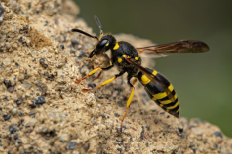 | Schwarzfühler-Hakenwespe | Ancistrocerus nigricornis | Ich bin eine Schwarzfühler-Hakenwespe. | Je suis un Ancistrocerus aux cornes noires. | I am a potter wasp of the species Ancistrocerus nigricornis. | Ich gehöre zur Ordnung der Hautflügler und bin 9 bis 13 Millimeter lang. | J’appartiens à l’ordre des Hyménoptères et je mesure 9 à 13 millimètres. | I belong to the Hymenoptera order of insects and am 9 to 13 millimetres long. | Du findest mich von März bis Oktober auf feuchten Wiesen, häufig in Siedlungsbereichen von Menschen. | Tu me trouveras de mars à octobre dans des prairies humides, souvent près des lieux habités par les humains. | From March to October you can find me in wet meadows, often near human settlements. | Als Einsiedlerwespe lege ich meine Eier in Holzröhrchen und -löcher. Siehst du meine typische Wespentaille? | Ermite, je ponds mes œufs dans des trous d’arbres. Tu vois ma taille de guêpe si typique? | As a solitary bee I lay my eggs in wooden tubes or holes. Can you see my classic wasp waist? | Ich ernähre mich von Nektar und Pollen und bin wichtig für die Bestäubung von Blüten. | Je me nourris de nectar et de pollen et je joue un rôle important dans la pollinisation. | I feed on nectar and pollen and am an important pollinator of flowers.
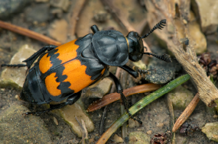 | Schwarzfühleriger Totengräber | Nicrophorus vespilloides | Ich bin ein Schwarzfühleriger Totengräber. | Je suis un Nécrophore imitateur. | I am a burying beetle of the species Nicrophorus vespilloides. | Ich gehöre zur Ordnung der Käfer und bin 12 bis 18 Millimeter lang. | J’appartiens à l’ordre des Coléoptères et je mesure 12 à 18 millimètres. | I belong to the Coleoptera order of insects and am 12 to 18 millimetres long. | Du findest mich von April bis September an Waldrändern, häufig auf toten Tieren, abgestorbenen Pflanzen und Pilzen. | Tu me trouveras d’avril à septembre en bordure de forêt, souvent sur des animaux, des plantes et des champignons morts. | From April to September you can find me on the edge of the forest, often on dead animals, plants or mushrooms. | Ich helfe mit, abgestorbenes Material wie tote Tiere und Pflanzen zu beseitigen. Auch Totengräber sind eben wichtig. | J’aide à éliminer les restes de plantes et d’animaux morts. Les nécrophores jouent aussi un rôle important. | I help to clear away dead matter including animal carcasses and plants. As a burying beetle I perform the important work of a grave digger. | Ich ernähre mich von Tierkadavern und jage auch andere Insekten. | Je me nourris de cadavres d’animaux et je chasse aussi d’autres insectes. | I feed on animal carcasses and also hunt other insects.
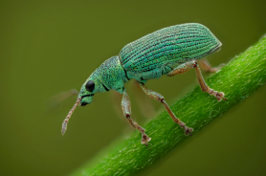 | Seidiger Glanzrüssler | Poydrusus fomosus | Ich bin ein Seidiger Glanzrüssler. | Je suis un Charançon vert soyeux. | I am a green immigrant leaf weevil. | Ich gehöre zur Ordnung der Käfer und bin 5 bis 7 Millimeter lang. | J’appartiens à l’ordre des Coléoptères et je mesure 5 à 7 millimètres. | I belong to the Coleoptera order of insects and am 5 to 7 millimetres long. | Du findest mich von Mai bis August auf Laubbäumen und Sträuchern. | Tu me trouveras de mai à août sur des feuillus et des buissons. | From May to August you can find me in deciduous trees and in shrubs. | Mein Körper ist eigentlich schwarz, aber ich bin mit grün schillernden Schuppen bedeckt. Hübsch, nicht? | Mon corps est en fait noir, mais je suis recouvert d’écailles vertes brillantes. C’est beau, non? | My body is in fact black but I am covered in brilliant green scales. Pretty, aren’t I? | Ich ernähre mich von den Blättern der Bäume und Sträucher, auf denen ich lebe. | Je me nourris des feuilles des arbres et des buissons sur lesquels je vis. | I feed on the leaves of the trees and shrubs I live in.
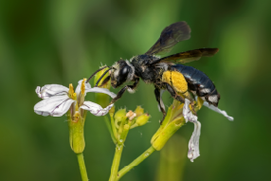 | Senf-Blauschillersandbiene | Andrena agilissima | Ich bin eine Senf-Blauschillersandbiene. | Je suis une Andrena agilissima. | I am a mining bee of the species Andrena agilissima. | Ich gehöre zur Ordnung der Hautflügler und bin 14 bis 15 Millimeter lang. | J’appartiens à l’ordre des Hyménoptères et je mesure 14 à 15 millimètres. | I belong to the Hymenoptera order of insects and am 14 to 15 millimetres long. | Du findest mich von Mai bis Juni in Sand-, Kies- und Lehmgruben, aber auch an Mauern von menschlichen Siedlungen. | Tu me trouveras de mai à juin dans carrières de sable, de gravier ou d’argile, mais aussi sur les murs d’habitats humains. | From May to June you can find me in sand, gravel or clay pits and on walls in human settlements. | Ich kann sehr schnell fliegen und suche meine Nahrung im Umkreis von etwa einem Kilometer. | Je peux voler très vite et je cherche ma nourriture dans un rayon d’environ un kilomètre. | I can fly very fast and cover an area of about a kilometre around my nest in search of food. | Ich ernähre mich von Pollen und Nektar, und zwar ausschliesslich von Kreuzblütlern. | Je me nourris de pollen et de nectar, mais exclusivement de brassicacées. | I feed on pollen and nectar but only of the Brassicaceae family of plants.

